关系图
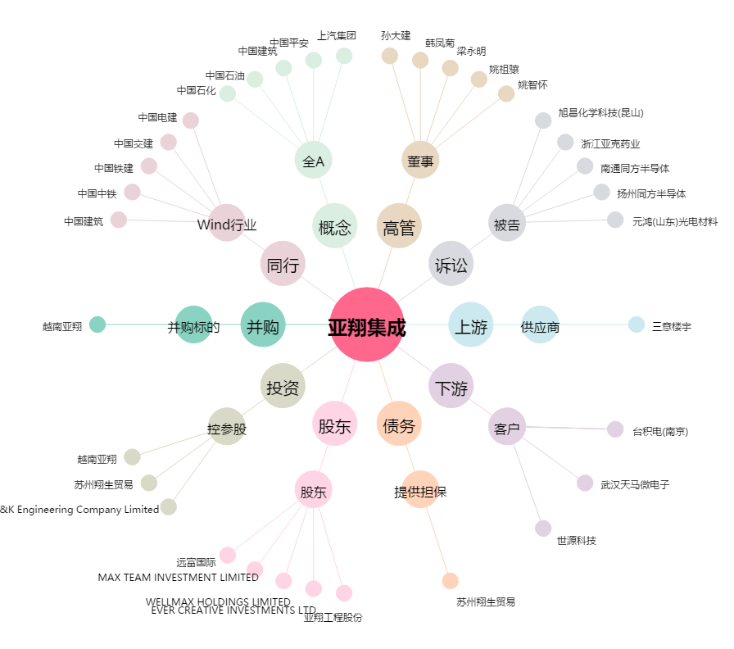
亚翔集成[603929.SH] - 关系概览图

